Foglio1
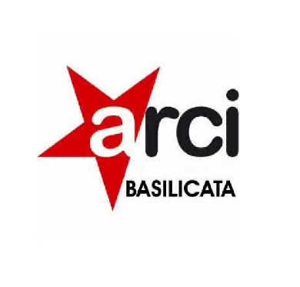

 |  | ARCI BASILICATA COMITATO REGIONALE APS
 |  | VIA DEL GALLITELLO, 281 POTENZA 85100
 |  | P.P. 01279910762 C.F. 01279910762
 |  | TEL. 0972-347306

ELENCO PROGETTI | ENTE ATTUATORE | 2020 | 2021 | 2022
SAI/SIPROIMI PROVINCIA DI POTENZA in RTI CON FONDAZIONE CITTA PER LA PACE | PROVINCIA DI POTENZA | 1,459,650.26 € | 1,514,750.00 € | 1,560,862.92 €
PREFETTURA POTENZA | PREFETTURA DI POTENZA | 978,561.20 € | 996,128.39 € | 913,440.82 €
SAI/MSNA COMUNE DI RIONERO IN VULTURE | COMUNE DI RIONERO IN VULTURE | 811,391.23 € | 811,583.21 € | 811,447.49 €
FAMI/MSNA COMUNE DI RIVELLO (capofila) | COMUNE DI RIVELLO | 0.00 € | 2,665.32 € | 299,544.26 €
FAMI/MSNA COMUNE DI RIPACANDIDA(capofila) | COMUNE DI RIPACANDIDA | 0.00 € | 39,117.83 € | 374,483.40 €
FAMI/MSNA COMUNE DI FERRANDINA(capofila) | COMUE DI FERRANDINA | 0.00 € | 41,210.90 € | 349,515.30 €
FAMI/MSNA COMUNE DI LAVELLO (capofila) | COMUNE DI LAVELLO | 0.00 € | 22,311.60 € | 623,934.22 €
CIRCOLI RIFUGIO | ARCI NAZIONALE | 0.00 € | 4,800.00 € | 99,574.00 €
EX TABACCHIFICIO PALAZZO SAN GERVASIO | REGIONE BASILICATA | 0.00 € | 0.00 € | 230,000.00 €
VILLA SAN GIOVANNI COMUNE DI REGGIO CALABRIA | COMUNE DI REGGIO CALABRIA | 0.00 € | 0.00 € | 49,000.00 €
SUPREME | REGIONE BASILICATA | 0.00 € | 53,000.00 € | 15,000.00 €
DAMMI SPAZIO | REGIONE BASILICATA | 0.00 € | 0.00 € | 45,500.00 €
SHUB | MINISTERO DELL'INTERNO | 0.00 € | 68,784.20 € | 0.00 €
SIPLA | MINISTERO DEL LAVORO | 24,973.20 € | 90,000.00 € | 45,000.00 €
COMPASSO | MINISTERO DELL'INTERNO | 80,445.31 € | 33,237.57 € | 0.00 €
BANDO SPETTACOLO | REGIONE BASILICATA | 0.00 € | 49,320.00 € | 0.00 €
BIOEDUCANDO | MINISTERO DELL'ISTRUZIONE | 0.00 € | 1,800.00 € | 0.00 €

